Hoja1
1. Complete el cuadro
2. Aplique un Formato Condicional que pinte la línea en rojo a aquellas personas que hicieron menos horas que las horas de contrato
CONTROL HORAS DE TRABAJO

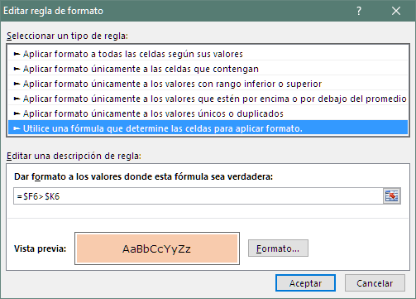
EMPLEADO | Horas del Contrato |  |  |  |  | Fecha: 04/09/2017
 | Mañanas |  | Tardes |  | Horas de Contrato | Mañana |  | Tardes |  | Horas de Trabajo | Tiempo Extra
 | Hora Entrada | Hora Salida | Hora Entrada | Hora Salida |  | Hora Entrada | Hora Salida | Hora Entrada | Hora Salida |  | Diferencia | Hora | Minutos
Beatriz BLANCO | 8:30:00 | 12:30:55 | 14:00:55 | 17:00:00 | 7:00:00 | 9:00:00 | 13:00:00 | 14:30:00 | 17:13:00 | 6:43:00 | 0:17:00 | 0.00 | -17.00
María Pia MARTIGNETTI | 7:30:00 | 12:00:00 | 13:00:00 | 14:30:00 | 6:00:00 | 8:00:00 | 12:30:00 | 13:11:00 | 14:37:00 | 5:56:00 | 0:04:00 | 0.00 | -4.00
María Luisa BERMUDEZ | 8:30:00 | 12:30:55 | 14:30:55 | 16:30:00 | 6:00:00 | 9:15:00 | 13:30:00 | 14:27:00 | 16:17:00 | 6:05:00 | 0:05:00 | 0.00 | 5.00
Kelvin MARIÑO | 9:00:00 | 13:00:55 | 14:30:55 | 17:30:00 | 7:00:00 | 9:20:00 | 14:00:00 | 14:26:00 | 17:52:00 | 8:06:00 | 1:06:00 | 1.00 | 6.00
Francisco NADAL | 8:30:00 | 12:30:55 | 14:00:55 | 17:00:00 | 7:00:00 | 8:45:00 | 13:50:00 | 15:00:00 | 17:40:00 | 7:45:00 | 0:45:00 | 0.00 | 45.00
Fernanda ORLANDI | 9:00:00 | 13:00:55 | 14:00:55 | 18:00:00 | 8:00:00 | 9:50:00 | 15:50:00 |  |  | 6:00:00 | 2:00:00 | -2.00 | 0.00
Eduardo MARTINEZ | 9:00:00 | 13:00:55 | 14:30:55 | 17:30:00 | 7:00:00 | 9:45:00 | 14:45:00 | 14:31:00 | 17:39:00 | 8:08:00 | 1:08:00 | 1.00 | 8.00
José PEDRIQUE | 8:30:00 | 12:30:55 | 14:00:55 | 18:00:00 | 8:00:00 | 8:45:00 | 12:20:00 | 14:54:00 | 18:49:00 | 7:30:00 | 0:30:00 | 0.00 | -30.00
Belén GARCIA | 9:30:00 | 13:30:55 | 14:30:55 | 17:30:00 | 7:00:00 | 10:00:00 | 14:00:00 | 14:18:00 | 17:43:00 | 7:25:00 | 0:25:00 | 0.00 | 25.00
Celsa ALVAREZ | 7:30:00 | 12:00:00 | 13:30:00 | 17:00:00 | 8:00:00 | 8:00:00 | 12:20:00 | 13:17:00 | 17:36:00 | 8:39:00 | 0:39:00 | 0.00 | 39.00
Ana FIGUEIRA | 9:00:00 | 13:00:55 | 14:00:55 | 16:00:00 | 6:00:00 | 9:25:00 | 13:20:00 | 14:14:00 | 16:30:00 | 6:11:00 | 0:11:00 | 0.00 | 11.00
Marly SUAREZ | 9:00:00 | 13:00:55 | 14:30:55 | 16:30:00 | 6:00:00 | 9:30:00 | 13:40:00 | 14:33:00 | 16:29:00 | 6:06:00 | 0:06:00 | 0.00 | 6.00
Osmel PEREZ | 8:33:04 | 12:33:59 | 13:33:59 | 16:33:04 | 7:00:00 | 9:10:00 | 15:00:00 | 13:25:00 | 16:32:00 | 8:57:00 | 1:57:00 | 1.00 | 57.00
Antonieta VILLANI | 8:00:00 | 12:00:55 | 13:00:55 | 17:00:00 | 8:00:00 | 7:30:00 | 12:00:00 | 13:35:00 | 17:39:00 | 8:34:00 | 0:34:00 | 0.00 | 34.00
Damaris MENDOZA | 7:30:00 | 12:00:00 | 13:30:00 | 16:00:00 | 7:00:00 | 8:00:00 | 12:00:00 | 13:32:00 | 16:42:00 | 7:10:00 | 0:10:00 | 0.00 | 10.00

